SISTEMA_CLIMATIZACIONAA
 | REPORTE FOTOGRÁFICO - Sistema de Climatización A/A
Nombre de la Estacion: | SANTA BARBARA
Nombre de Localidad: | SAN LUIS
Fecha: | 17/06/2026 - 17/06/2026
Direccion: | CP SANTA BARBARA
ID site: | LI4633
CRQ: | CRQ000000085577
Sticker Año mantenimiento |  |  | Letrero de Localidad beneficiaria o GPS
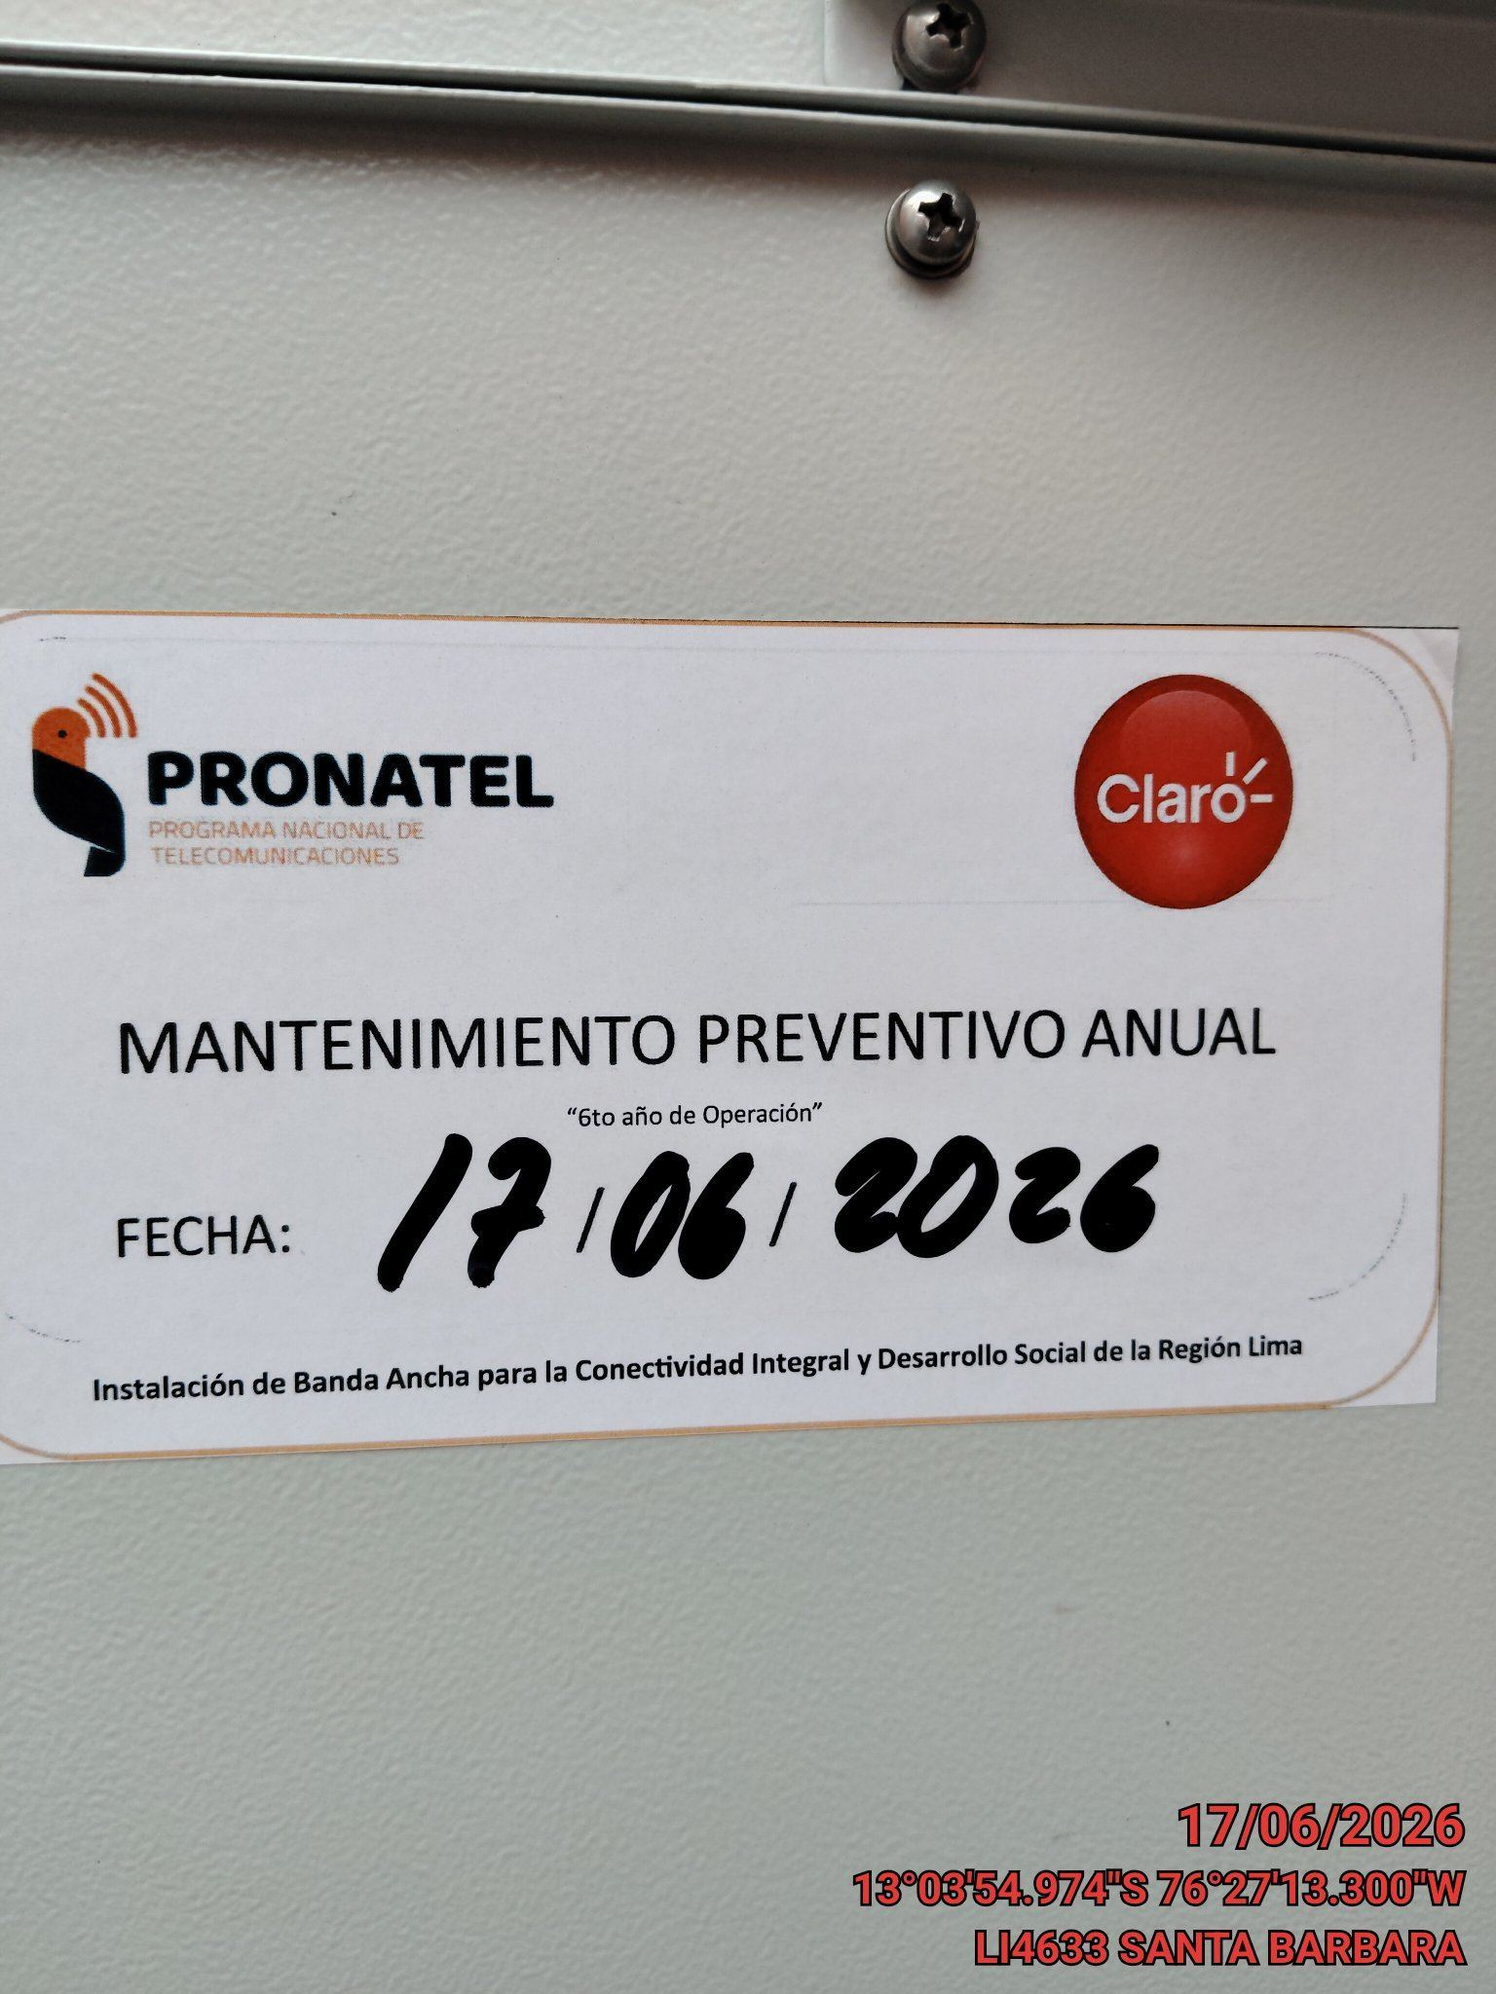 |  |  | 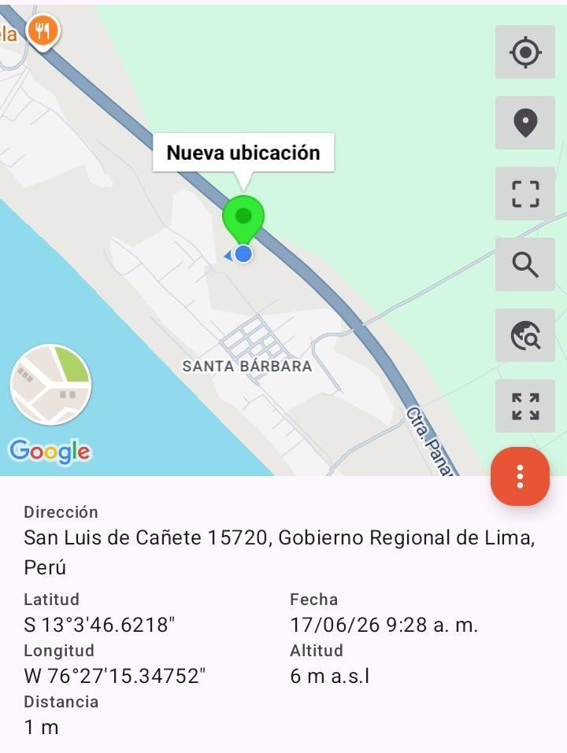

VERIFICACION DE PARAMETROS DE OPERACION: TEMPERATURA [°C]
ANTES |  | DURANTE |  | DESPUES
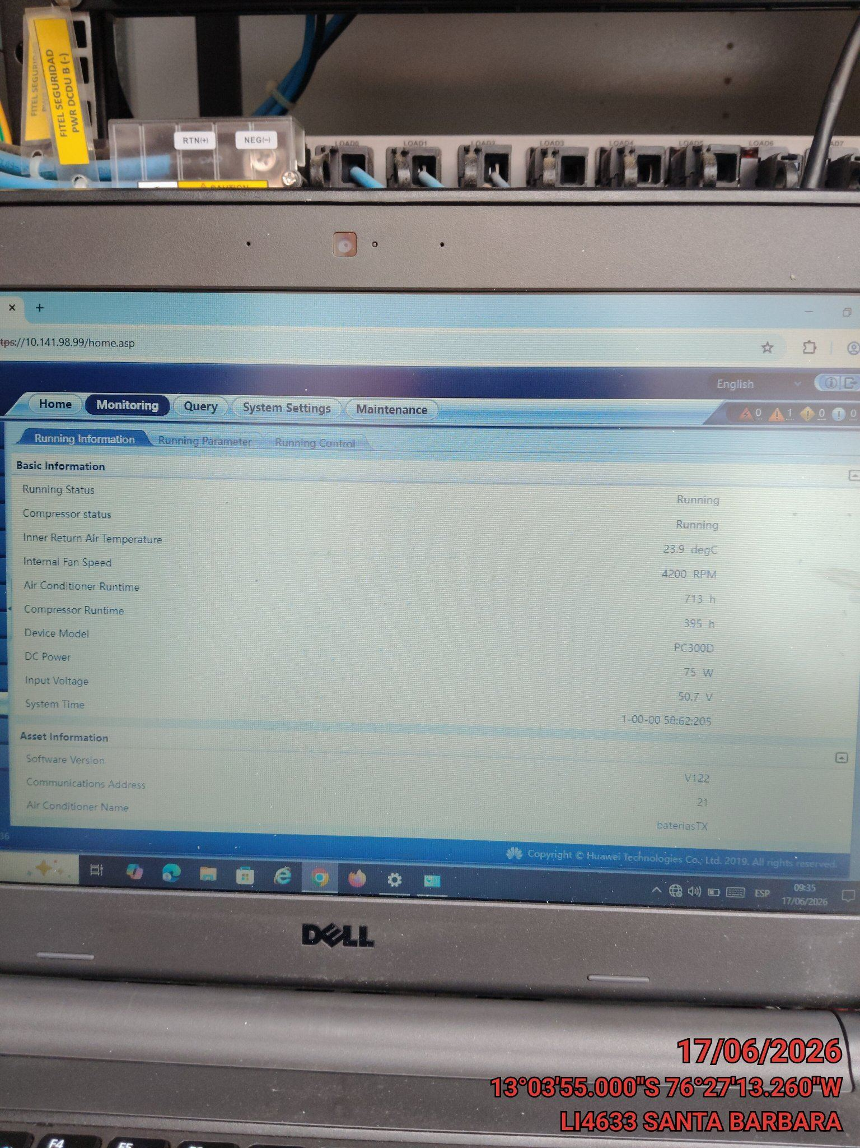 |  | 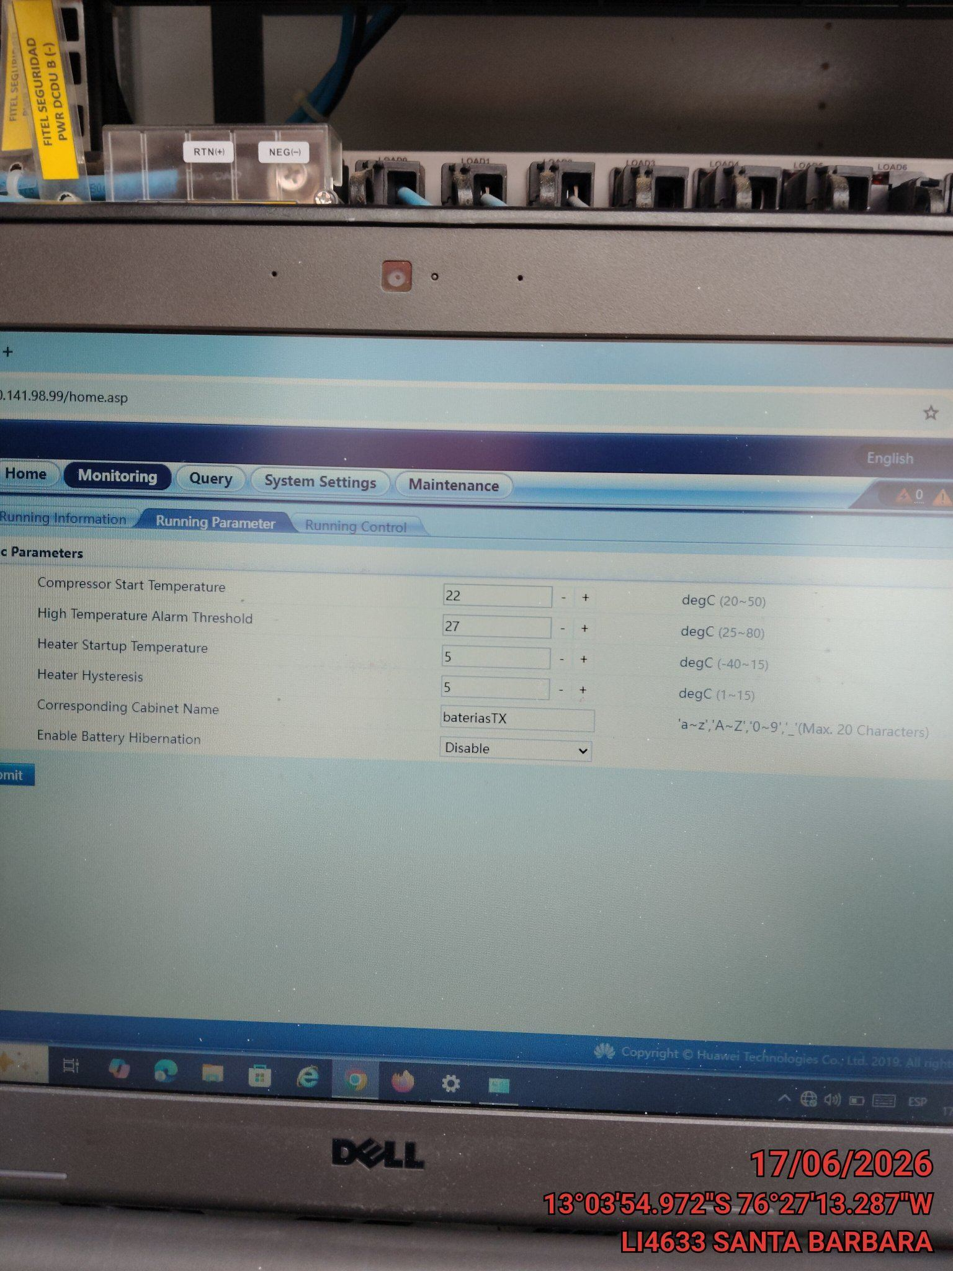 |  | 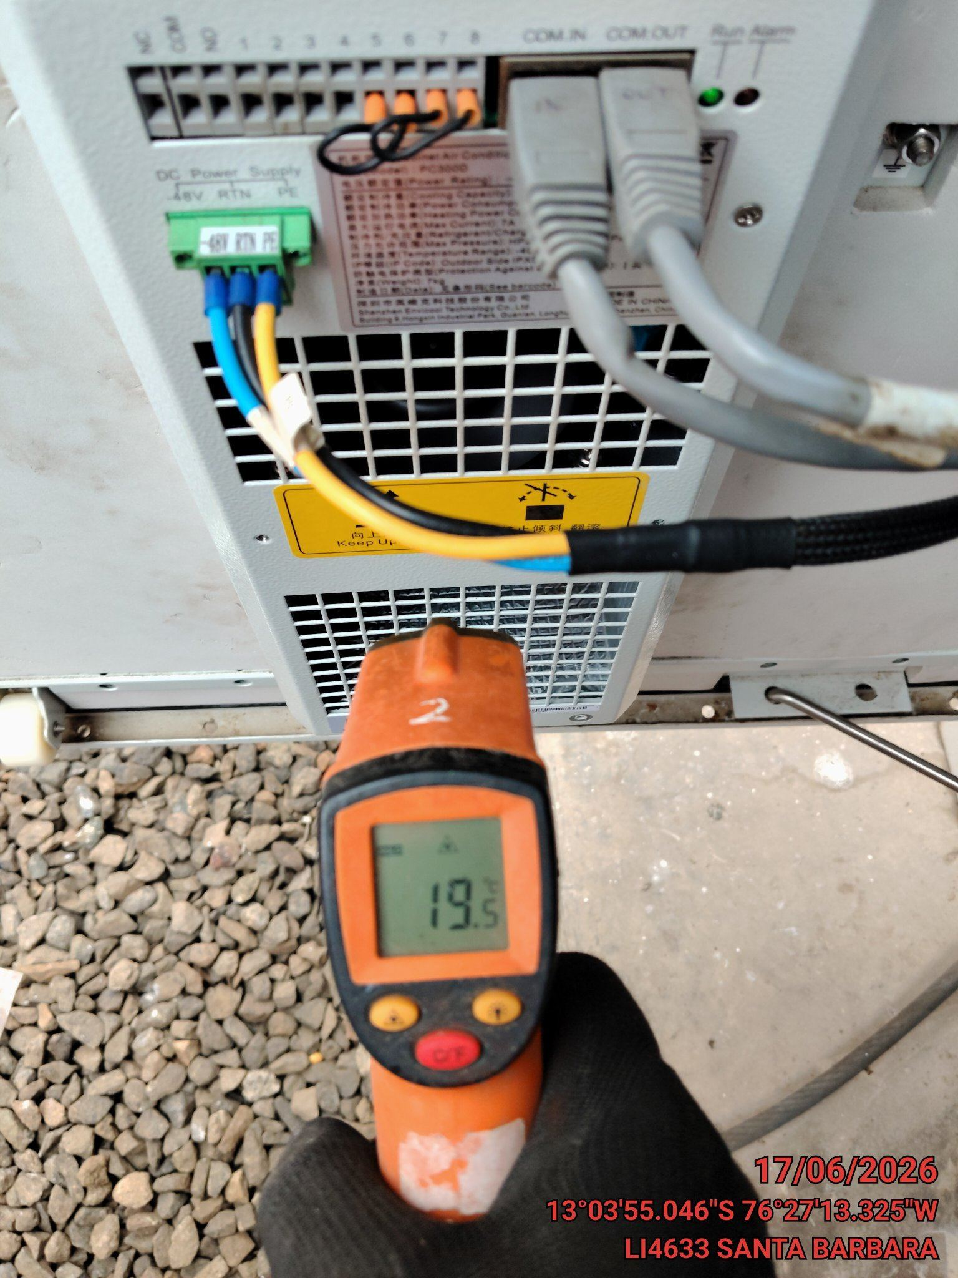

LIMPIEZA DE MOTOR DEL CONDENSADOR
ANTES |  | DURANTE |  | DESPUES
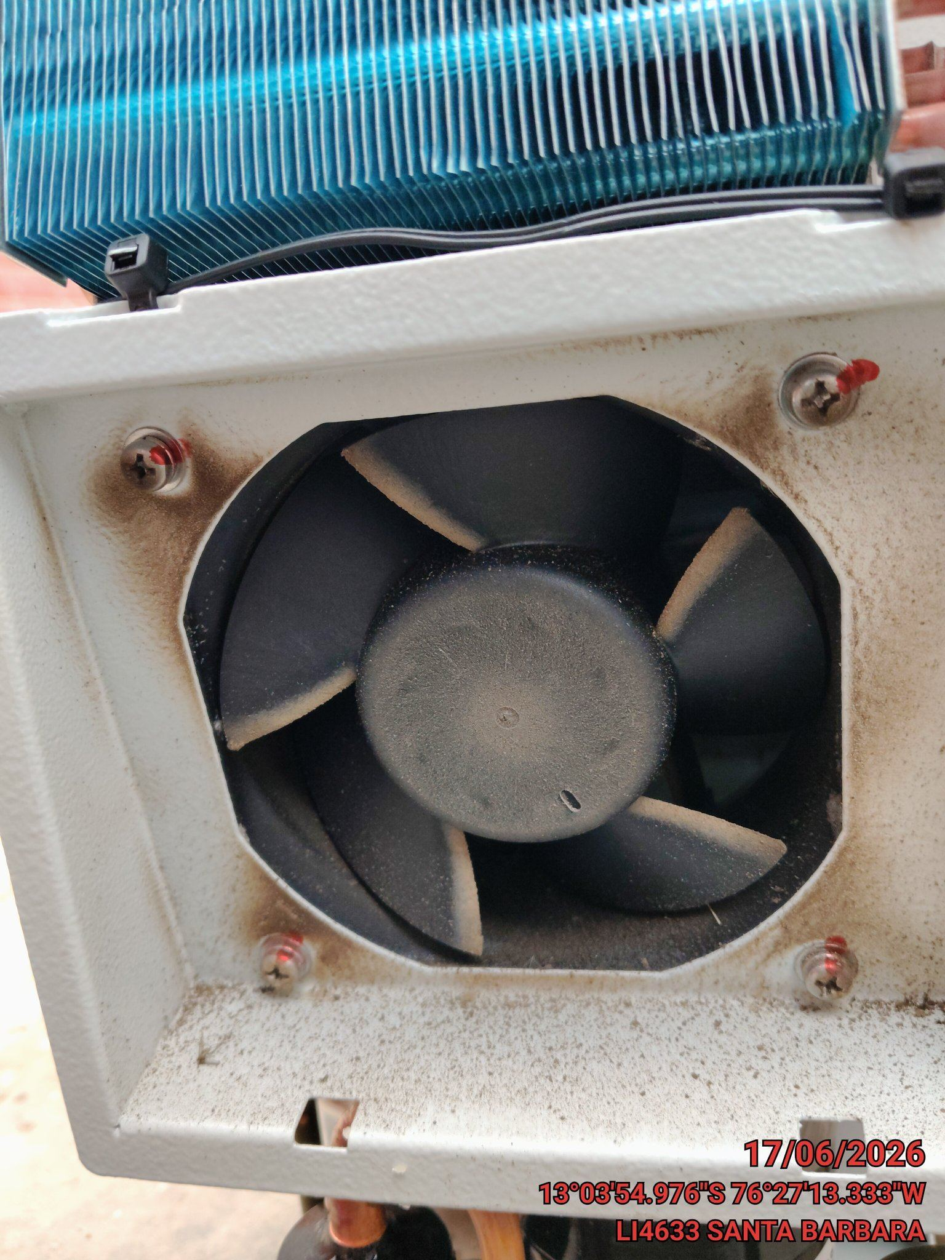 |  | 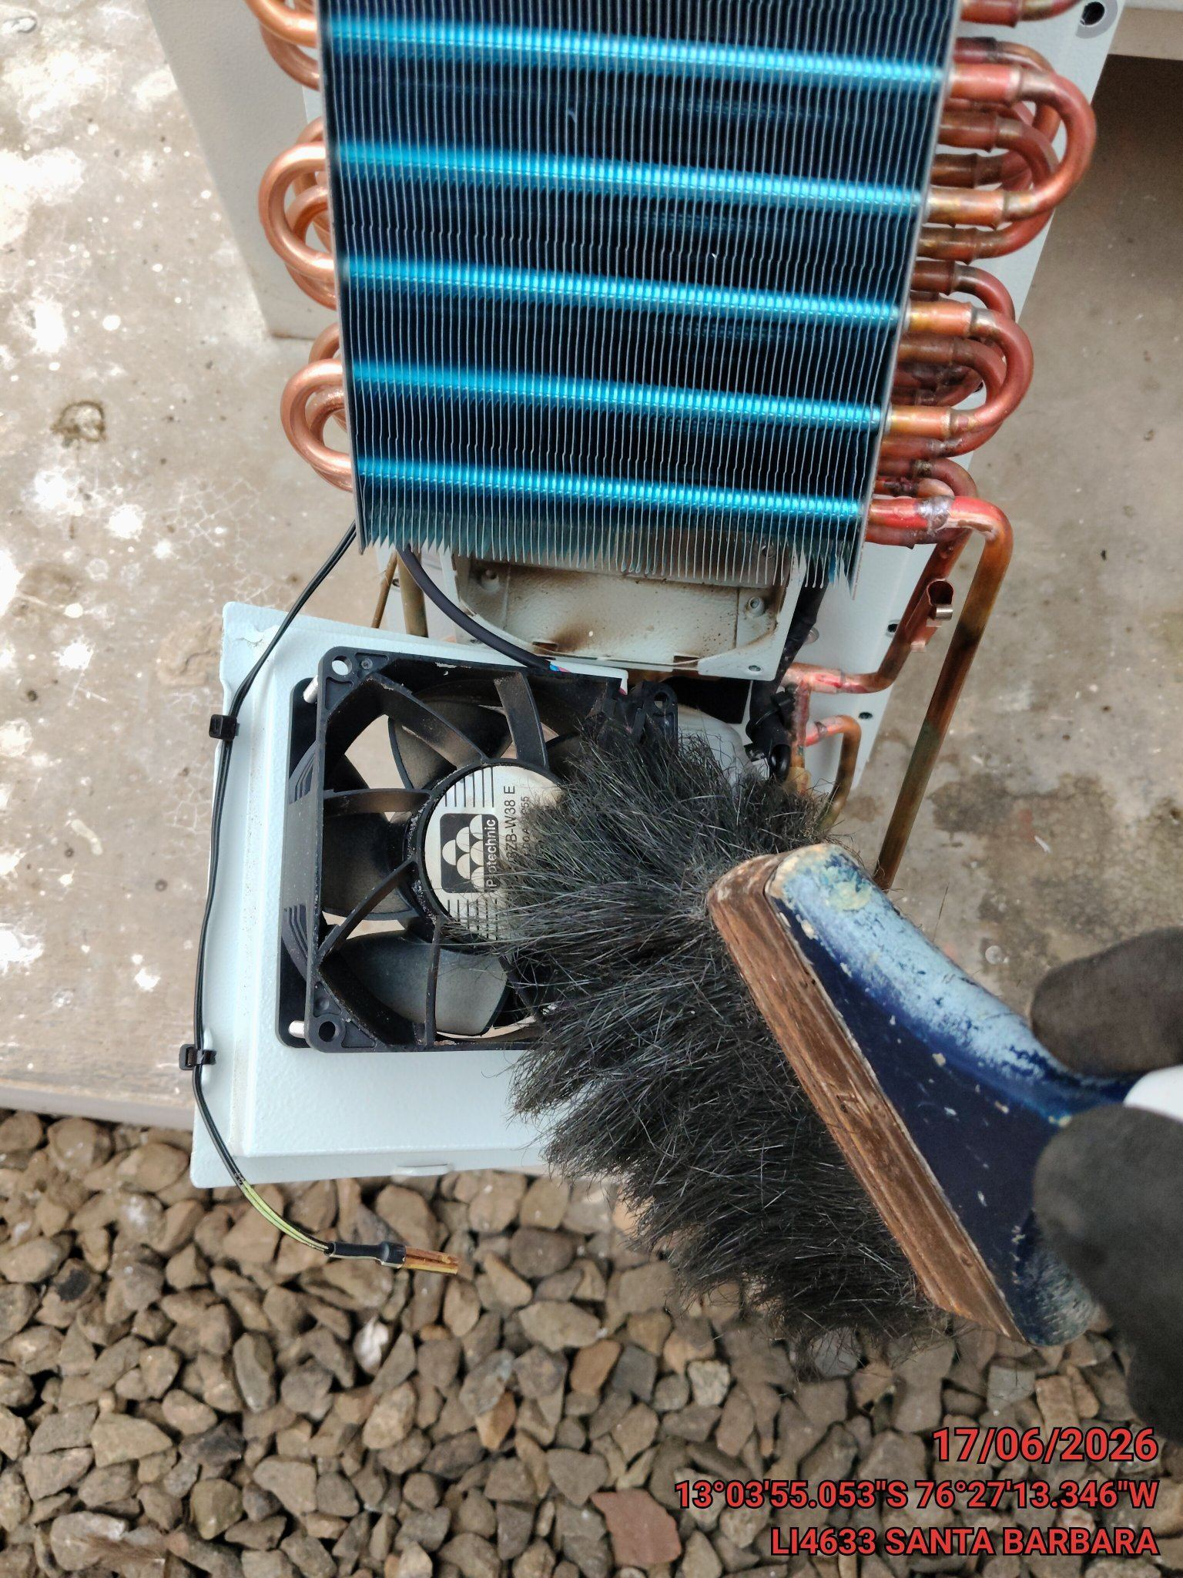 |  | 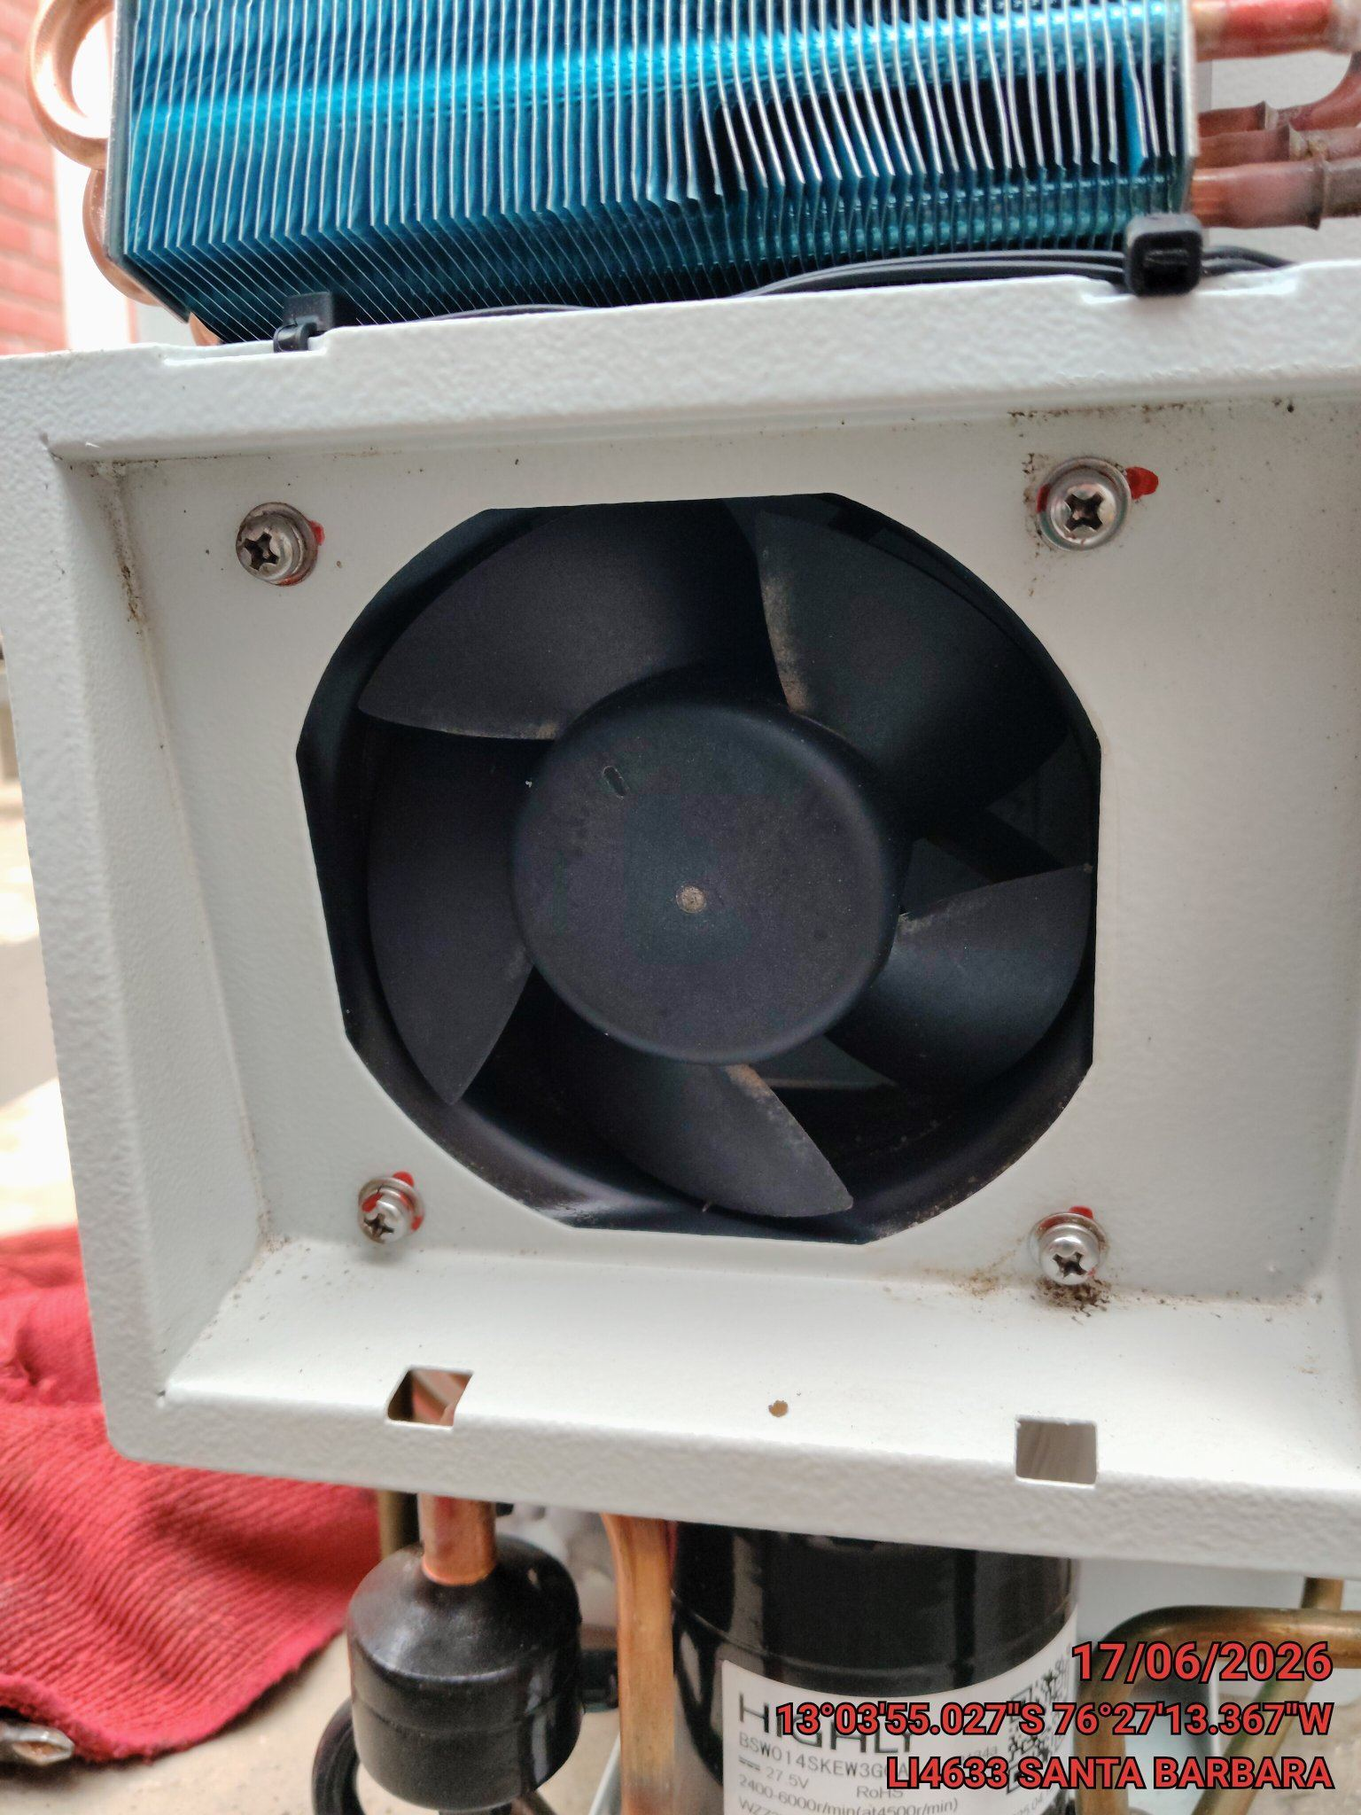

LIMPIEZA DE SERPENTIN DEL CONDENSADOR
ANTES |  | DURANTE |  | DESPUES
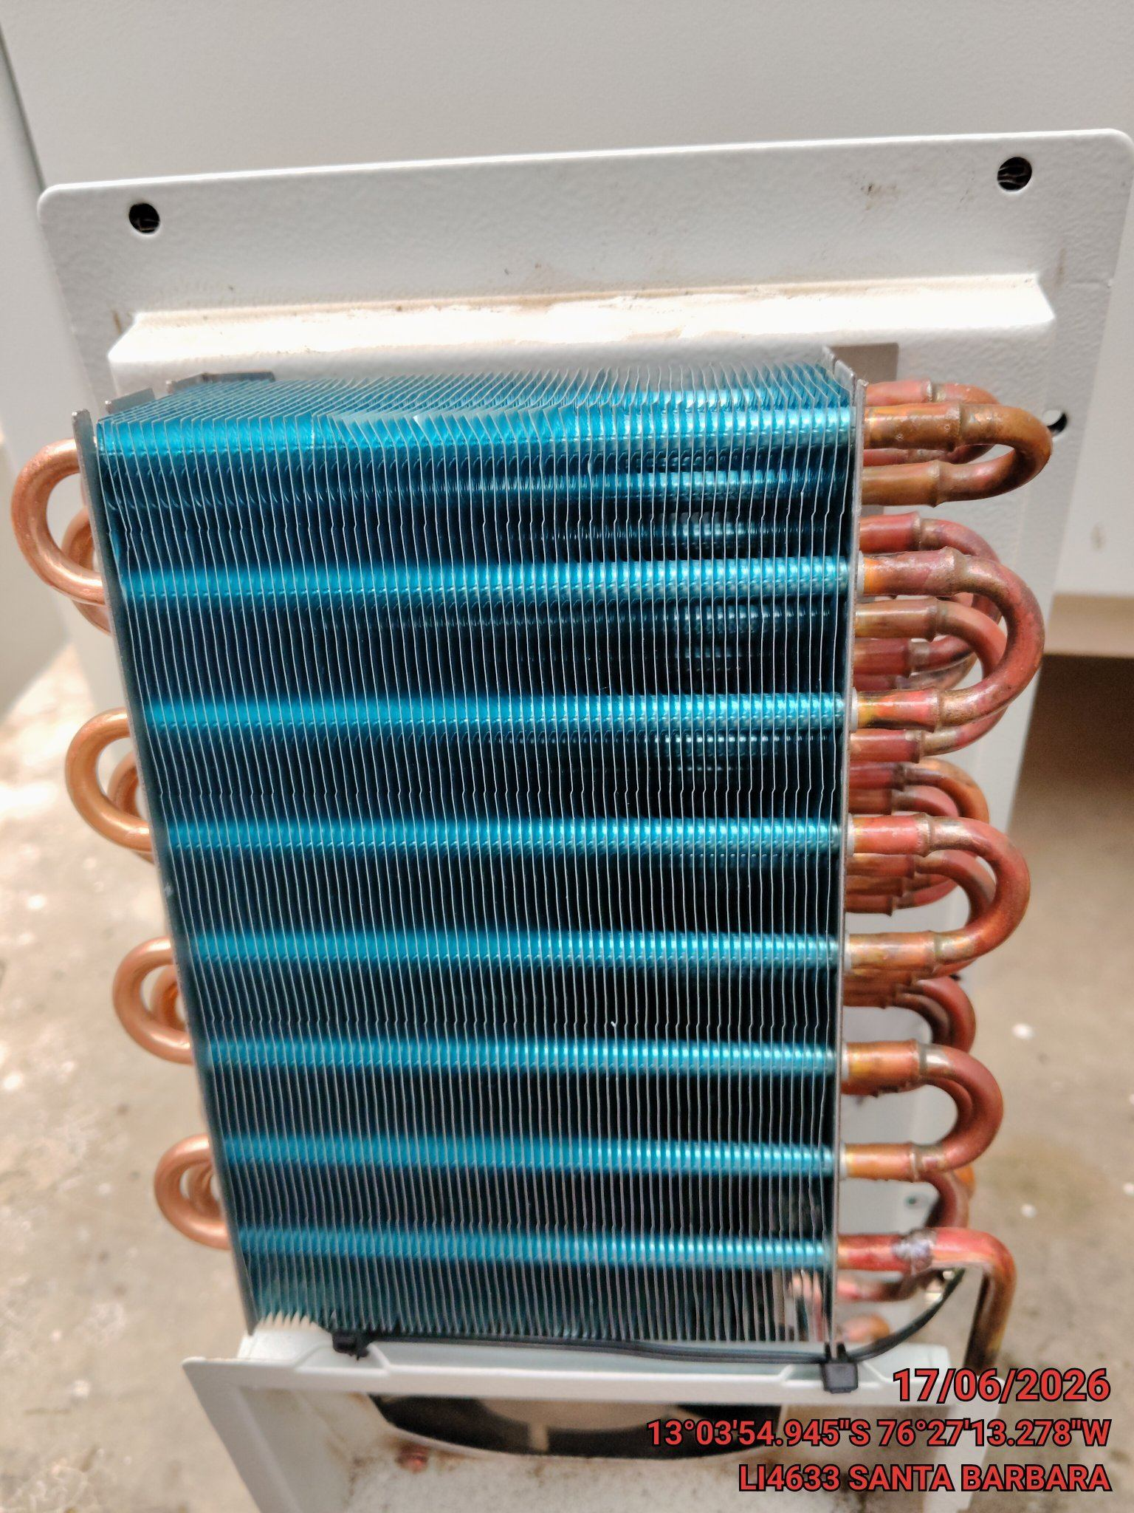 |  | 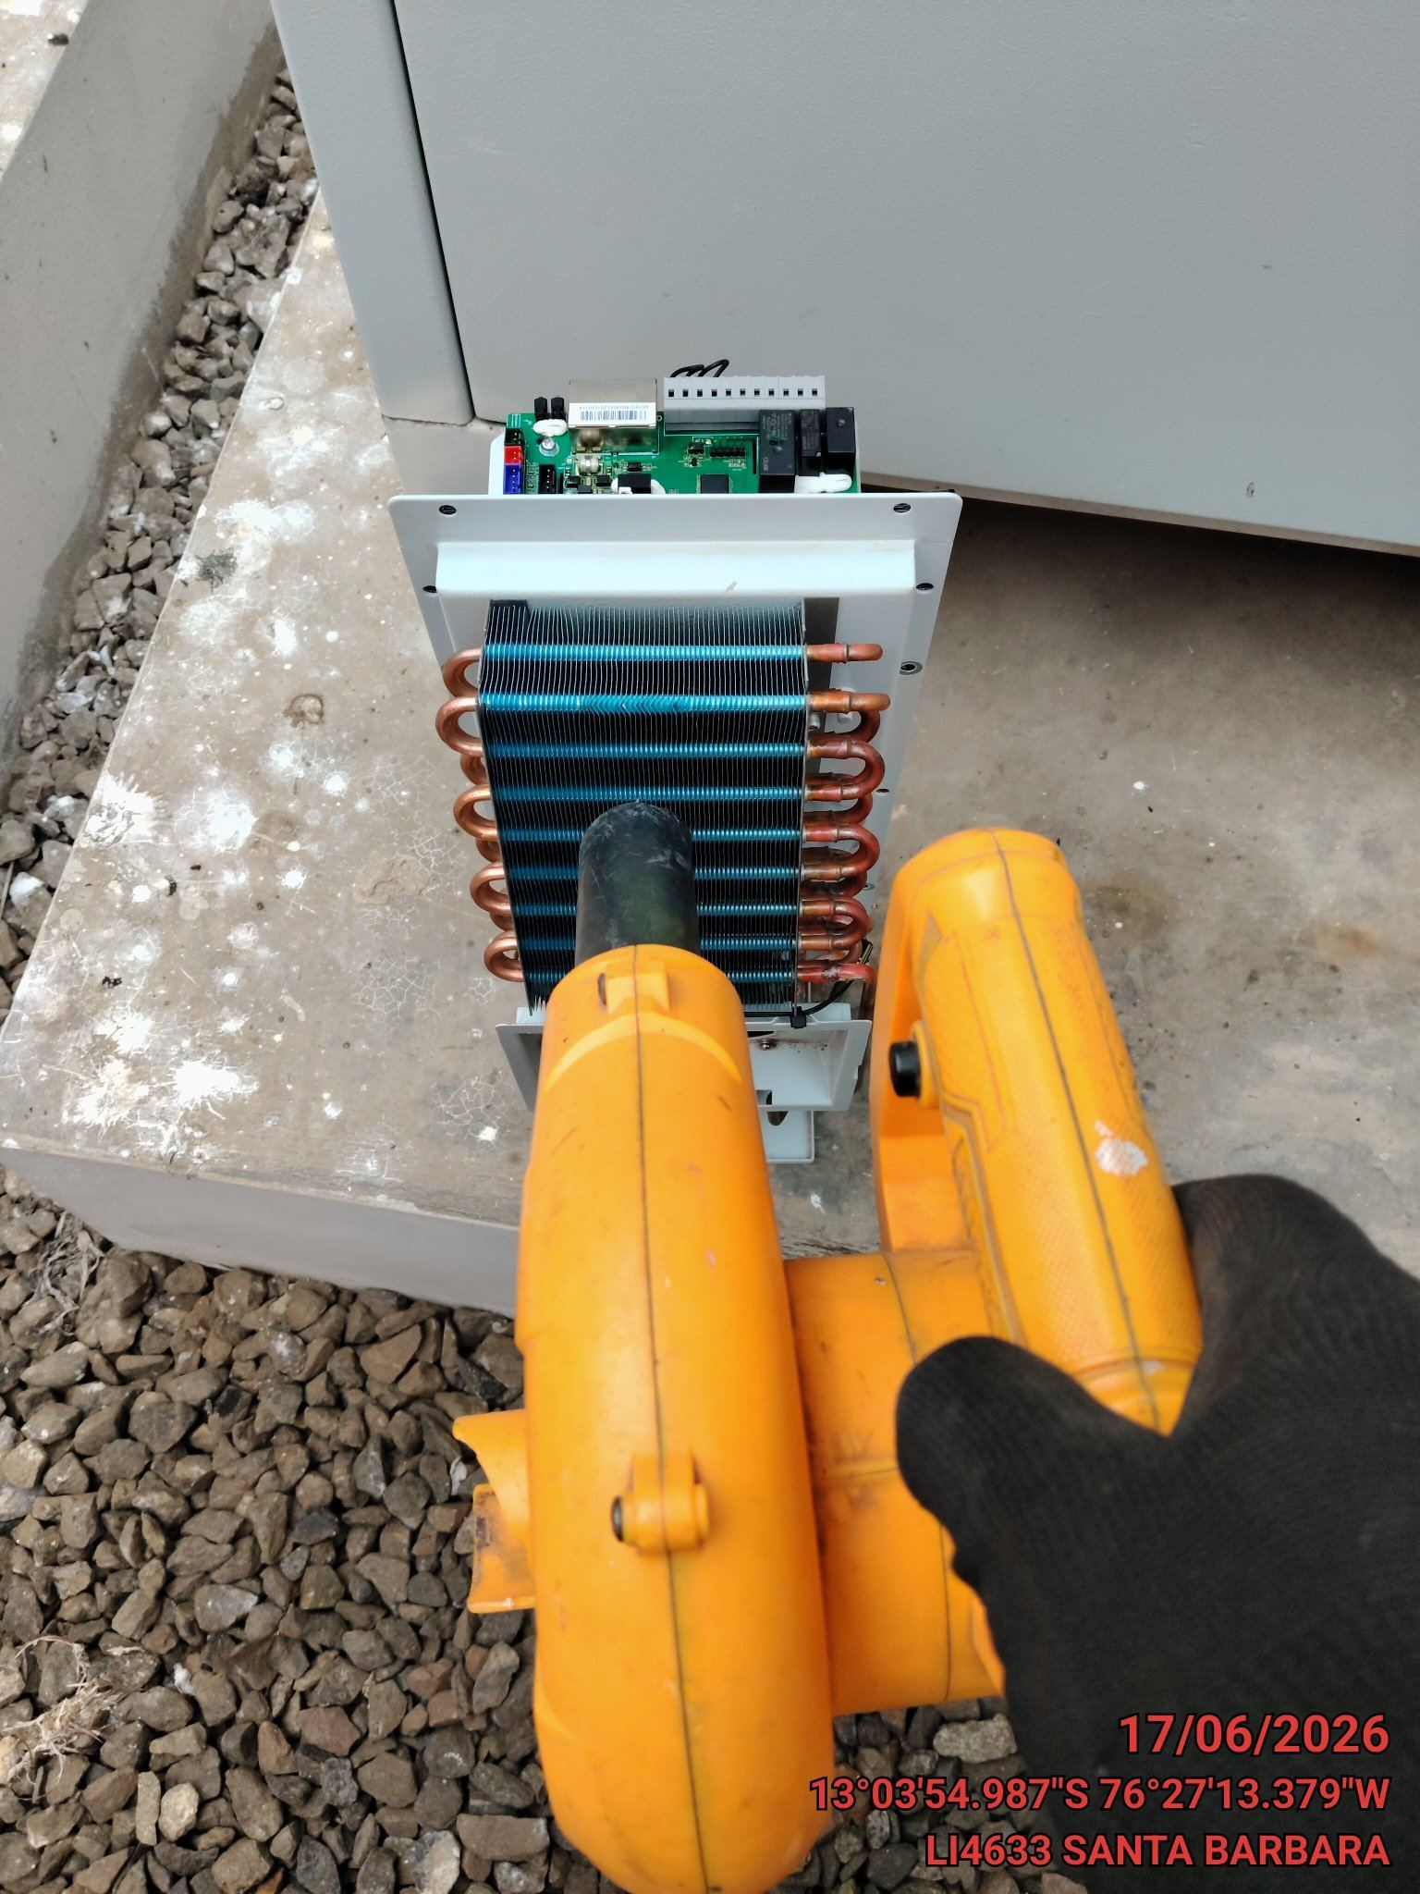 |  | 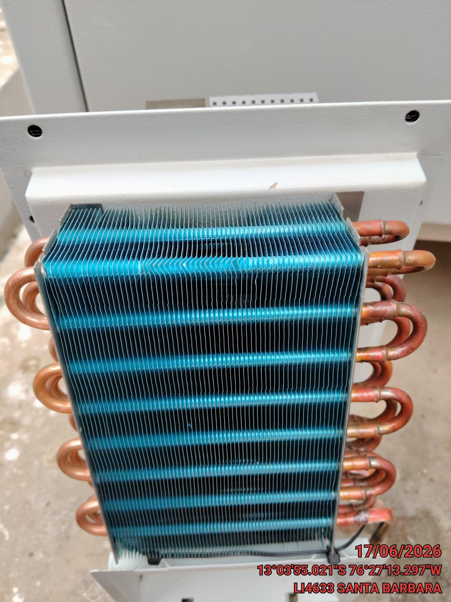

REVISION DE TARJETAS DE CONTROL
ANTES |  | DURANTE |  | DESPUES
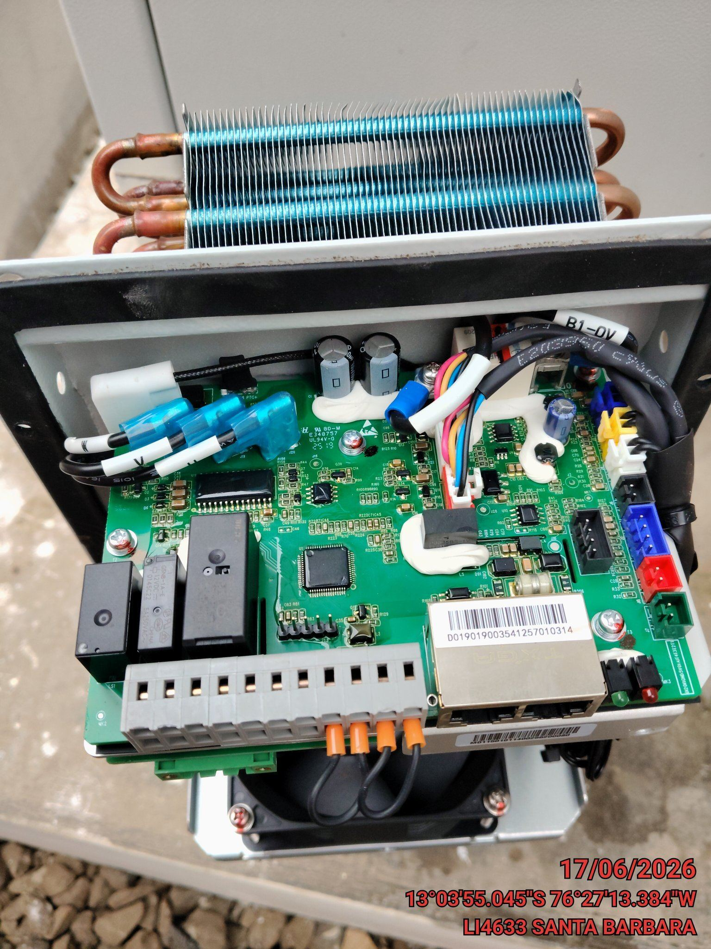 |  | 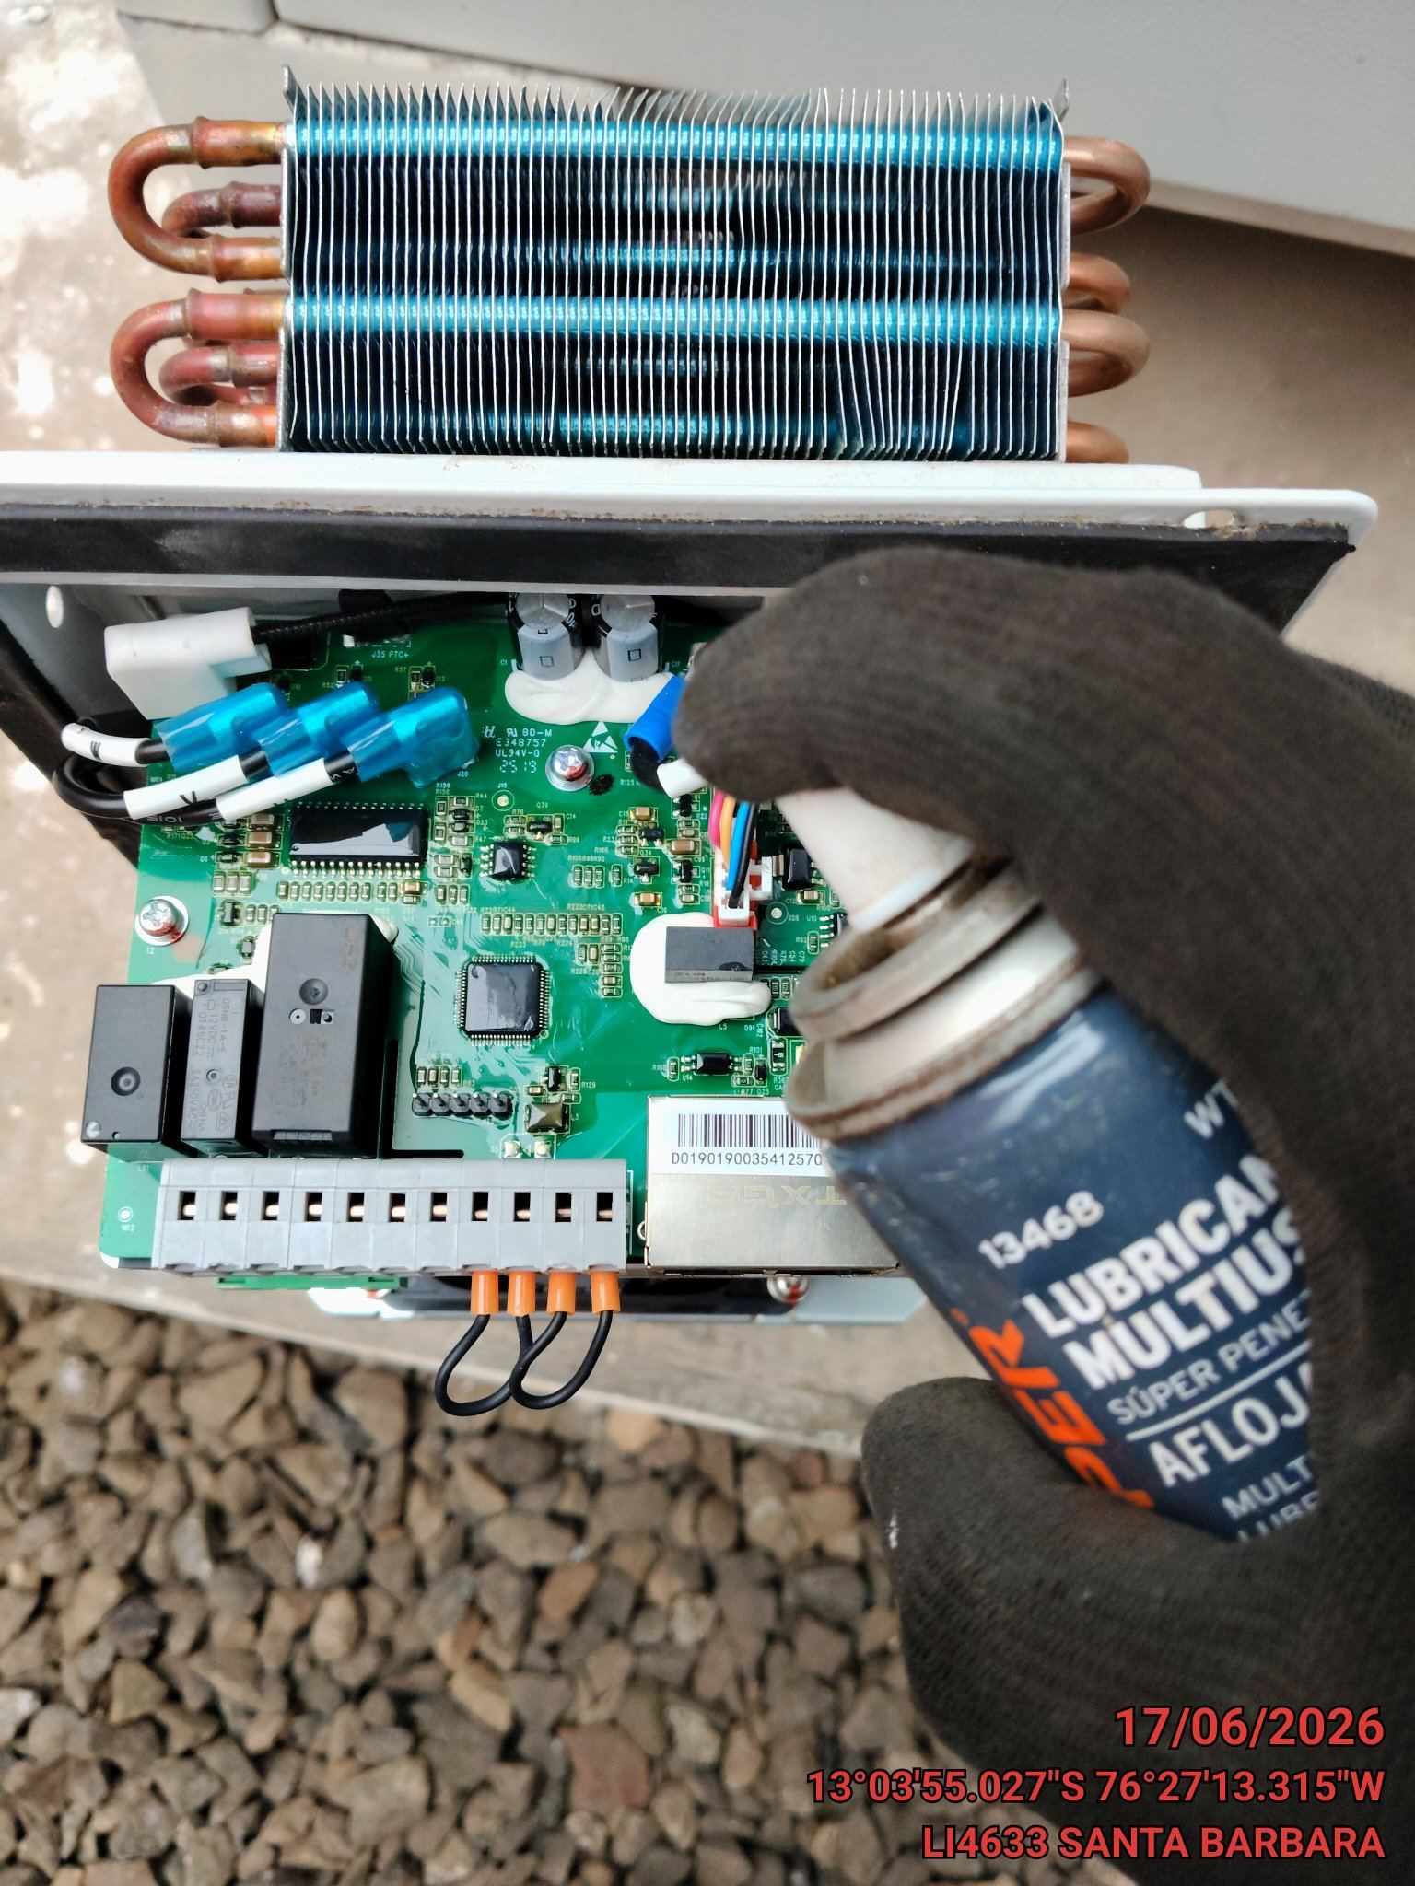 |  | 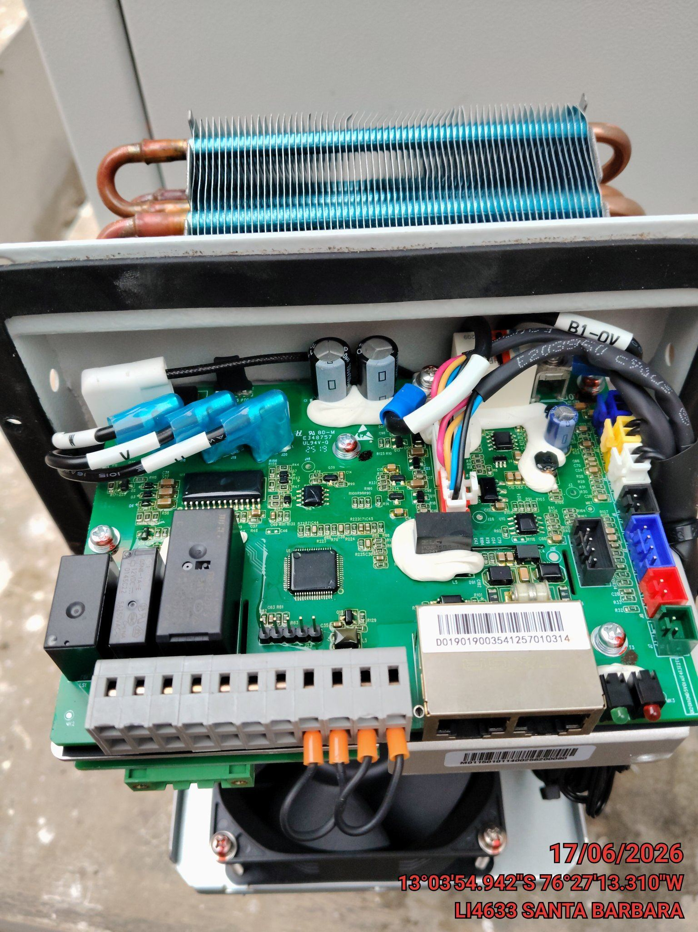

REVISION DE COMPRESOR Y RESISTENCIA ELECTRICA
ANTES |  | DURANTE |  | DESPUES
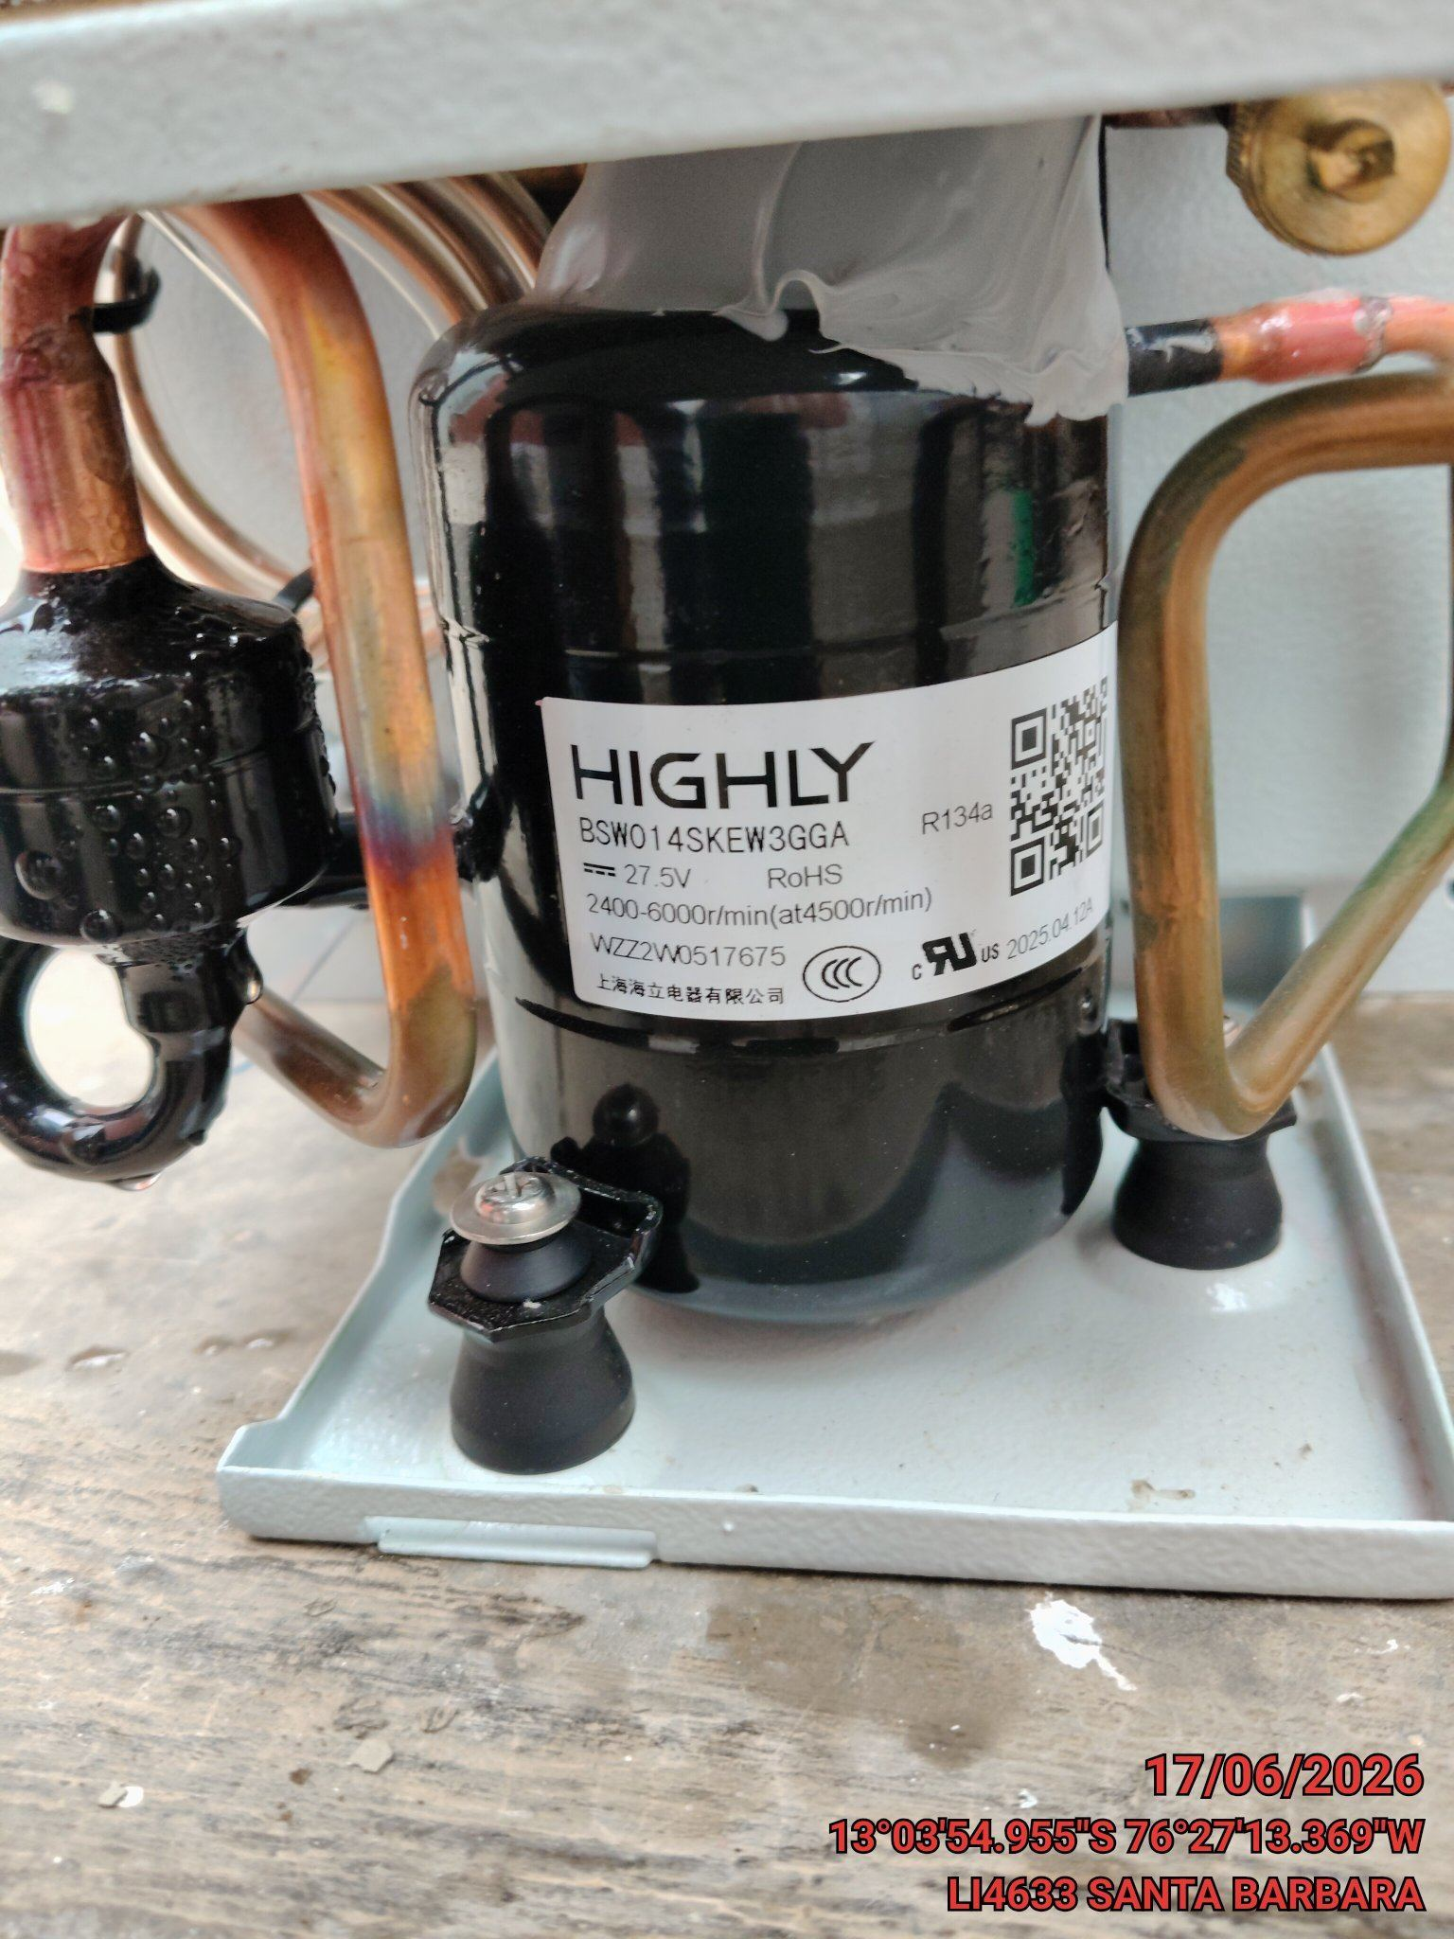 |  | 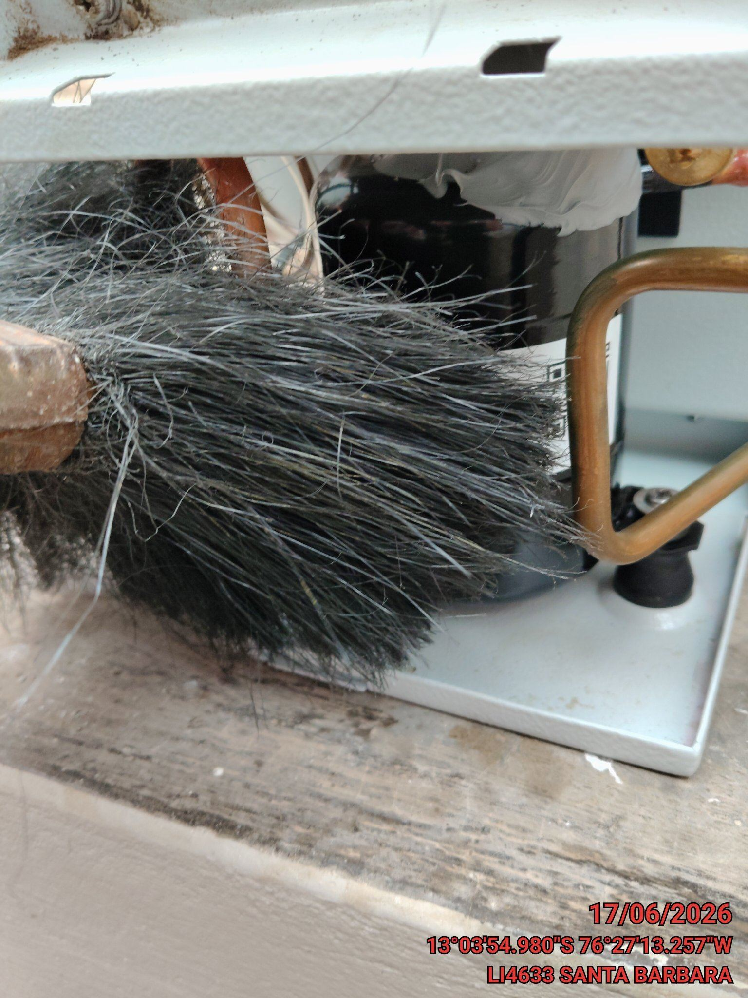 |  | 